別表三(一)
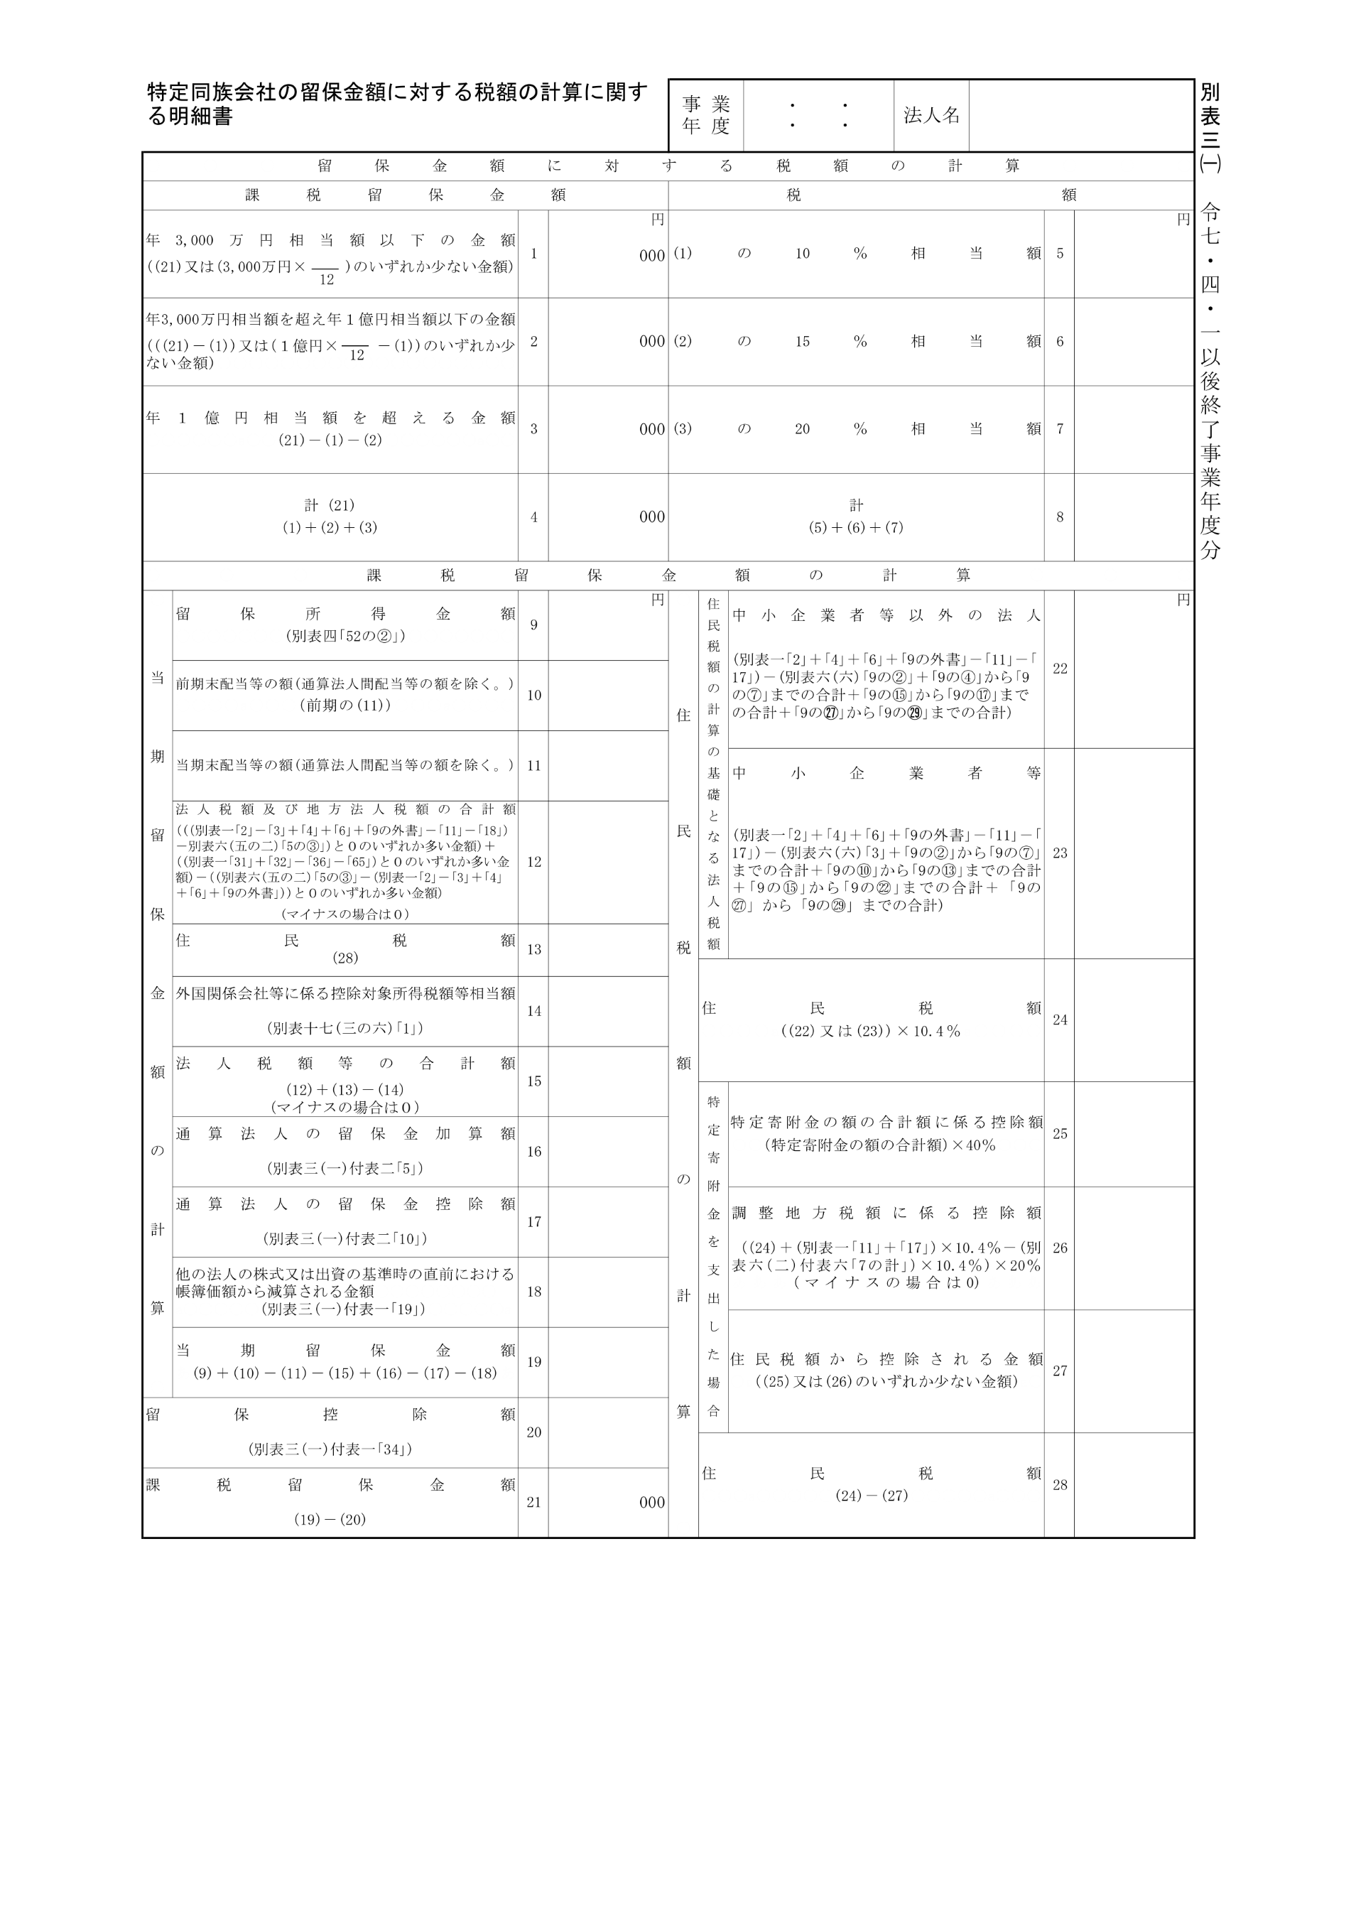
2025.4.1 2026.3.31

20,000,000

別表三(一)付表一
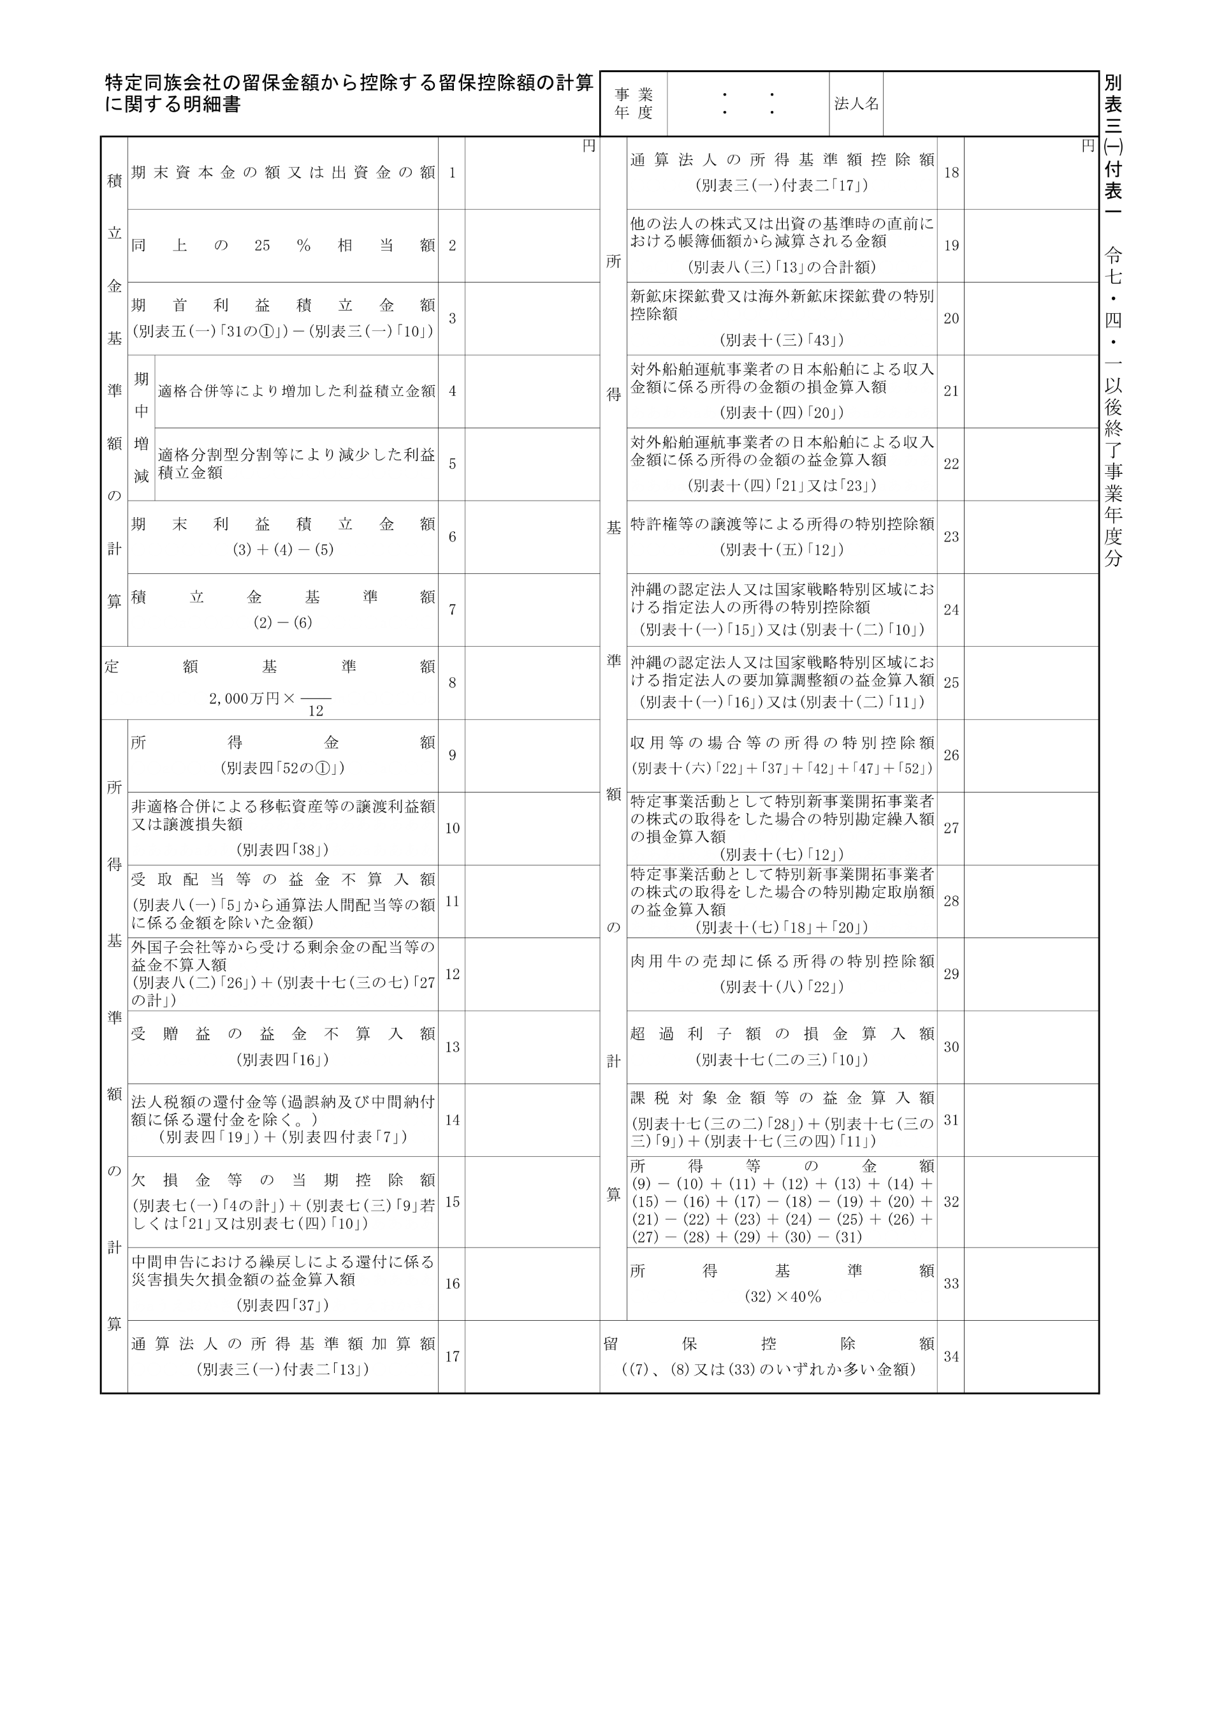
2025.4.1 2026.3.31
20,000,000
20,000,000

別表三(一)付表二
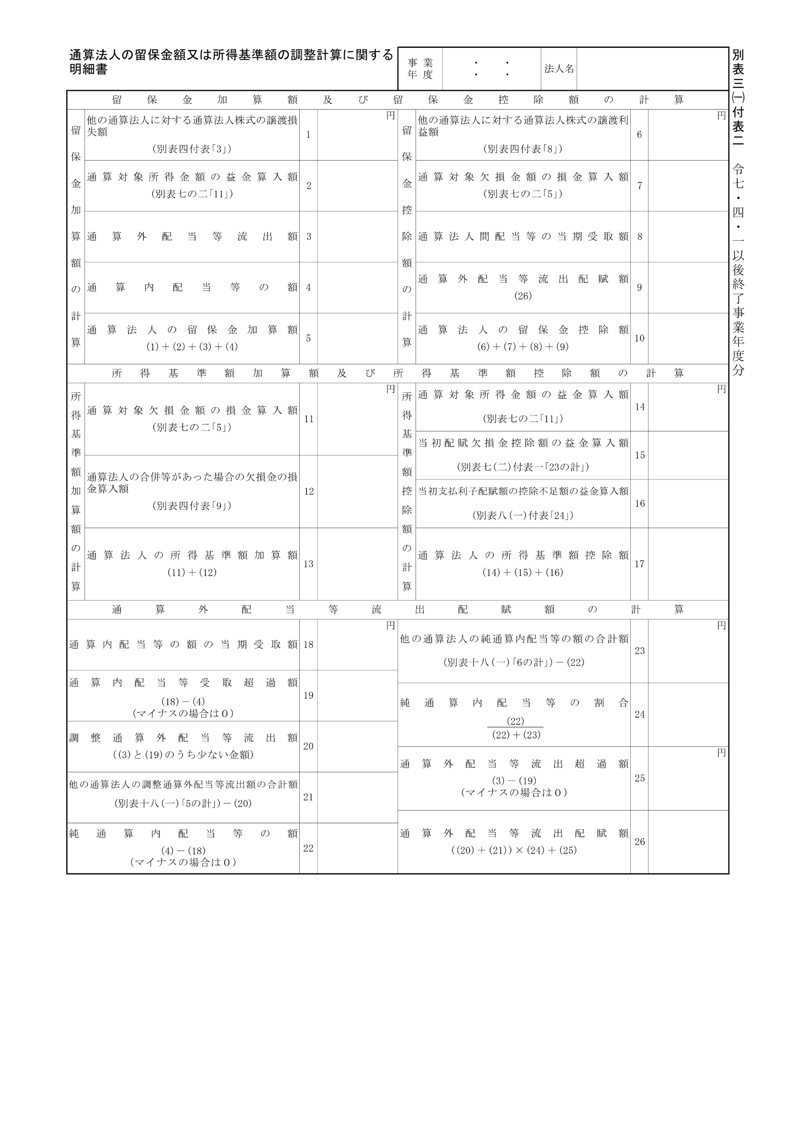
2025.4.1 2026.3.31

